Figure 1
Figure 1. Proportion de femmes ayant subi un rapport sexuel imposé/non consenti par rapport à l'entrée dans la sexualité et la migration
 |  |  | MG | VIH
 |  |  | migr==1 | migr==1

1 | Période1 | 1 | 0 | 0
2 |  | 2 | 0 | 0
3 |  | 3 | 0 | 0
4 |  | 4 | 0 | 0
5 |  | 5 | 0 | 0
6 |  | 6 | 0 | 0
7 |  | 7 | 0 | 0.3
8 |  | 8 | 0 | 0
9 |  | 9 | 0 | 0
10 |  | 10 | 0.6 | 0
11 |  | 11 | 0.3 | 0
12 |  | 12 | 0.7 | 0
13 |  | 13 | 0.3 | 0
14 |  | 14 | 0 | 0
15 |  | 15 | 0.3 | 0.2
16 |  | 16 | 0 | 0
17 |  | 17 | 0 | 0.7
18 |  | 18 | 0.3 | 0.2
19 |  | 19 | 0.2 | 0.1
20 | Période2 | 1 | 12.8 | 12.3
21 |  | 2 | 5.3 | 7.2
22 |  | 3 | 0.6 | 4.2
23 |  | 4 | 3.8 | 2.7
24 |  | 5 | 6.7 | 0.5
25 |  | 6 | 3.4 | 2.2
26 |  | 7 | 3.9 | 1.8
27 |  | 8 | 2.9 | 1.5
28 |  | 9 | 2.7 | 1.9
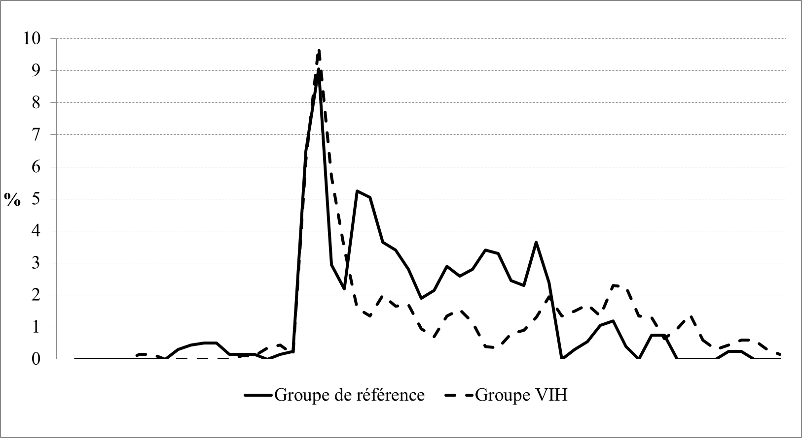
29 |  | 10 | 1.1 | 0
30 |  | 11 | 3.2 | 1.4
31 |  | 12 | 2.6 | 1.3
32 |  | 13 | 2.6 | 1.8
33 |  | 14 | 3 | 0.5
34 |  | 15 | 3.8 | 0.3
35 |  | 16 | 2.8 | 0.4
36 |  | 17 | 2.1 | 1.2
37 |  | 18 | 2.5 | 0.6
38 |  | 19 | 4.8 | 2
39 | Période3 | 1 | 0 | 1.9
40 |  | 2 | 0 | 0.8
41 |  | 3 | 0.6 | 2.2
42 |  | 4 | 0.5 | 1.2
43 |  | 5 | 1.6 | 1.5
44 |  | 6 | 0.8 | 3.1
45 |  | 7 | 0 | 1.4
46 |  | 8 | 0 | 1.3
47 |  | 9 | 1.5 | 1.3
48 |  | 10 | 0 | 0
49 |  | 11 | 0 | 1.9
50 |  | 12 | 0 | 0.9
51 |  | 13 | 0 | 0.3
52 |  | 14 | 0 | 0.3
53 |  | 15 | 0.5 | 0.6
54 |  | 16 | 0 | 0.6
55 |  | 17 | 0 | 0.6
56 |  | 18 | 0 | 0
57 |  | 19 | 0 | 0.3
 |  |  |  |  | Champ : Femmes du groupe de référence et du groupe VIH qui sont entrées dans la sexualité avant la migration. Note : graphes en temps relatif où le temps écoulé durant les trois périodes (avant l'année déclarée du premier rapport sexuel, entre l'année déclarée au premier rapport sexuel et l'année de la migration, de l'année de la migration à l’année de l'enquête) a été lissé pour chaque femme. Le détail des analyses est disponible sur le site http://ceped.org/parcours/annexes-chapitre_06). Lecture : l'année de leur premier rapport sexuel, 10% des femmes déclarent un rapport sexuel imposé/non consenti la meme année. Source : Enquête ANRS Parcours 2012-2013

Figure 2
Figure 2 : Facteurs associés aux rapports forcés subis après l’âge de 15 ans, après la migration, chez les femmes
 |  | inf1 | inf | ORa | sup | sup1
Niveau d’éducation à l’enquête | Aucun/primaire | 0 | 1,00 | 1 | 1,00 | 0
 | Secondaire | 0.63 | 0,37 | 1 | 2,73 | 1.73
 | Supérieur | 1.2 | 0,51 | 1.71 | 5,74 | 4.03

Situation professionnelle | Emploi qualifications faibles | 0 | 1,00 | 1 | 1,00 | 0
 | Emploi qualifications intermédiaires | 0.96 | 0,25 | 1.21 | 5,72 | 4.51
 | Emploi qualifications élevées | 0.67 | 0,28 | 0.95 | 3,22 | 2.27
 | Inactif | 0.78 | 0,31 | 1.09 | 3,87 | 2.78
 | Etudiant | 0.31 | 0,11 | 0.42 | 1,66 | 1.24
 | "Petits Boulots" | 0.4 | 0,12 | 0.52 | 2,35 | 1.83

Raison de la migration | Rejoindre la famille | 0 | 1,00 | 1 | 1,00 | 0
 | Chercher un emploi/tenter sa chance | 1.34 | 0,85 | 2.19 | 5,61 | 3.42
 | Menacée dans son pays | 3.72 | 1,70 | 5.42 | 17,30 | 11.88
 | Etudes | 1.13 | 0,42 | 1.55 | 5,66 | 4.11
 | Raisons médicales | 0.74 | 0,11 | 0.85 | 6,68 | 5.83

Situation de logement | Logement personnel | 0 | 1,00 | 1 | 1,00 | 0
 | Hébergée | 1.35 | 1,24 | 2.59 | 5,40 | 2.81
 | Structures collectives | 1.84 | 0,73 | 2.57 | 9,05 | 6.48
 | Instabilité résidentielle | 2.28 | 1,65 | 3.93 | 9,35 | 5.42
 |  |  |  |  |  | 0
Groupe d'etude | Groupe de référence | 0 | 1,00 | 1 | 1,00 | 0
 | VIH infectée aprés l'arrivée en France | 2.63 | 1,62 | 4.25 | 11,18 | 6.93
 | VIH infectée avant l'arrivée en France | 0.87 | 0,56 | 1.43 | 3,61 | 2.18

 | ORa
Aucun/primaire | 1
Secondaire | 1
Supérieur | 1.71
Emploi qualifications faibles | 1
Emploi qualifications intermédiaires | 1.21
Emploi qualifications élevées | 0.95
Inactif | 1.09
Etudiant | 0.42
"Petits Boulots" | 0.52
Rejoindre la famille | 1
Chercher un emploi/tenter sa chance | 2.19
Menacée dans son pays | 5.42
Etudes | 1.55
Raisons médicales | 0.85
Logement personnel | 1
Hébergée | 2.59
Structures collectives | 2.57
Instabilité résidentielle | 3.93
Groupe de référence | 1
VIH infectée aprés l'arrivée en France | 4.25
VIH infectée avant l'arrivée en France | 1.43

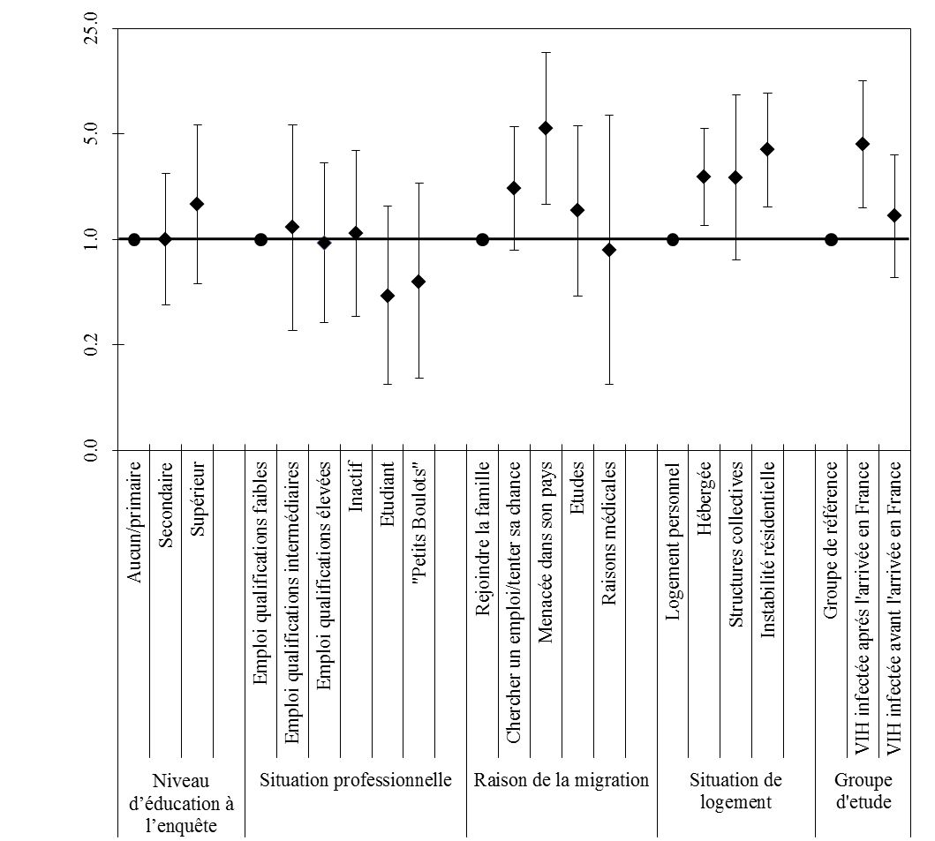

 | Champ : Femmes du groupe de référence et du groupe VIH. Note : Les résultats ont été obtenus à l'aide d'une régression logistique, adaptée aux données longitudinales à effets mixtes. Les résultats sont également ajustés sur le temps depuis l'arrivée en France, la génération de naissance et le type de relation conjugale. Le détail des analyses est disponible sur le site http://ceped.org/parcours/annexes-chapitre_06. Lecture : Les points du graphique sont des odds ratios (ou rapports de cotes). Ces derniers s'interprètent selon leur position par rapport à la barre verticale située à la valeur 1. Les points étant à la droite de la barre (ou supérieurs à 1) montrent un risque supérieur de violences sexuelles comparativement à la catégorie de réfèrence de la même variable, représentée par un point. Les indicateurs sont significatifs lorsque les intervalles de confiances (barres horizontales) ne franchissent pas la barre verticale. On peut donc dire que lorsque l'on tient compte des autres caractéristiques individuelles, les femmes vivant avec le VIH, infectées en France ont davantage de risque d'avoir subi des violences sexuelles après la migration comparativement aux femmes du groupe de référence. Source : ANRS-Parcours 2012-2013

Figure 3
Figure 3 : Proportions de personnes ayant subi des violences sexuelles après l’âge de 15 ans, après la migration
 | Femmes |  |  | Hommes
 | Groupe de référence | VIH infectées avant l'arrivée en France | VIH infectées après l'arrivée en France | Groupe de référence | VIH infectés avant l'arrivée en France | VIH infectés après l'arrivée en France
%pondérés | 4 | 4 | 15 | 1 | 1 | 3
n(N) | 18(405) | 20(391) | 24(156) | 4(354) | 2(206) | 3(139)

